端口开放
物理机开放端口
序号 | 需求所属中心 | 内网地址 | TCP/UDP | 内网端口 | 外网地址 | 外网端口 | 功能 | 开启时间 | 关闭时间 | 备注
1 | 系统软件中心 | 192.168.143.20 | TCP | 8020 | 58.240.113.38 | 10001 |  | 2021-12-15 |  | 由办公网迁移
2 | 系统软件中心 | 192.168.143.1 | TCP | 7022 | 58.240.113.38 | 10002 |  | 2021-12-15
3 | 系统软件中心 | 192.168.143.1 | TCP | 8080 | 58.240.113.38 | 10003 |  | 2021-12-15
4 | 系统软件中心 | 192.168.143.2 | TCP | 7022 | 58.240.113.38 | 10004 |  | 2021-12-15
5 | 系统软件中心 | 192.168.143.2 | TCP | 8080 | 58.240.113.38 | 10005 |  | 2021-12-15
6 | 系统软件中心 | 192.168.143.3 | TCP | 7022 | 58.240.113.38 | 10006 |  | 2021-12-15
7 | 系统软件中心 | 192.168.143.3 | TCP | 8080 | 58.240.113.38 | 10007 |  | 2021-12-15
8 | 系统软件中心 | 192.168.143.4 | TCP | 7022 | 58.240.113.38 | 10008 |  | 2021-12-15
9 | 系统软件中心 | 192.168.143.4 | TCP | 8080 | 58.240.113.38 | 10009 |  | 2021-12-15
10 | 系统软件中心 | 192.168.143.5 | TCP | 7022 | 58.240.113.38 | 10010 |  | 2021-12-15
11 | 系统软件中心 | 192.168.143.5 | TCP | 8080 | 58.240.113.38 | 10011 |  | 2021-12-15

FE | Nanjing CENI | 192.168.143.4 | TCP | 8083 | 58.240.113.38 | 10020 |  |  | Wang FE
 | Beijing | 10.208.104.3 | TCP | 8085 | 159.226.41.229 | 8085 |  |  | Li FE
 |  | 10.208.104.3 | TCP | 7110 | 159.226.41.229 | 7110 |  |  | Sun FE
Internet | Nanjing CENI | 192.168.143.4 | TCP | 8081 | 58.240.113.38 | 10018 |  |  | MS ZMQ
 |  | 192.168.143.4 | TCP | 8082 | 58.240.113.38 | 10019 |  |  | MS WS
 |  | 192.168.143.4 | TCP | 8080 | 58.240.113.38 | 10009 |  |  | K8s/MS Log
 |  | 192.168.143.5 | TCP | 8080 | 58.240.113.38 | 10011 |  |  | K8s Log
 | Nanjing NET | 172.16.32.13 | TCP | 8080 | 58.213.121.2 | 10027 |  |  | Name Svr
 | Beijing | 10.208.104.9 | TCP | 8081 | 159.226.41.229 | 7101 |  |  | MS ZMQ
 |  | 10.208.104.9 | TCP | 8082 | 159.226.41.229 | 7102 |  |  | MS WS
 |  | 10.208.104.9 | TCP | 8084 | 159.226.41.229 | 7103 |  |  | K8s/MS Log
 |  | 10.208.104.3 | TCP | 8084 | 159.226.41.229 | 8084 |  |  | K8s Log
Superbahn | Nanjing CENI | 192.168.143.1 | TCP | 8081 | 58.240.113.38 | 10021 |  |  | MS ZMQ
 |  | 192.168.143.1 | TCP | 8082 |  |  |  |  | MS WS
 |  | 192.168.143.1 | TCP | 8083 | 58.240.113.38 | 10022 |  |  | MS Log
 |  | 192.168.143.1 | TCP | 8080 | 58.240.113.38 | 10003 |  |  | TS Log
 |  | 192.168.143.2 | TCP | 8080 | 58.240.113.38 | 10005 |  |  | TS Log
 |  | 192.168.143.3 | TCP | 8080 | 58.240.113.38 | 10007 |  |  | TS Log
 | Nanjing NET | 172.16.32.14 | TCP | 8080 | 58.213.121.2 | 10029 |  |  | Name Svr
 | Beijing | 10.208.104.3 | TCP | 8081 | 159.226.41.229 | 8081 |  |  | MS ZMQ
 |  | 10.208.104.3 | TCP | 8082 |  |  |  |  | MS WS
 |  | 10.208.104.3 | TCP | 8083 | 159.226.41.229 | 8083 |  |  | MS Log
 |  | 10.208.104.3 | TCP | 7065 | 159.226.41.229 | 7065 |  |  | TS Log
 |  | 10.208.104.9 | TCP | 8080 | 159.226.41.229 | 7104 |  |  | TS Log

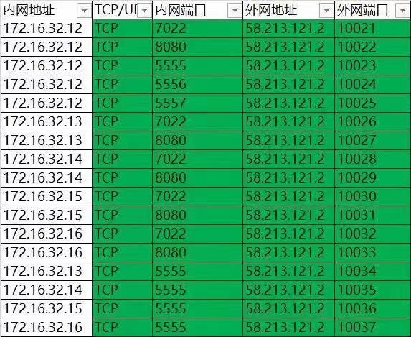

 |  |  |  |  |  | WebSocket

 |  |  |  |  |  | Log Server
 |  |  |  |  |  | ZMQ

 |  |  |  |  |  | NameServer

 |  |  |  |  |  | Log Server
 |  |  |  |  |  | Log Server
 |  |  |  |  |  | Log Server
 |  |  |  |  |  | Log Server

